画面
機能設計書 |  | システム名 | プロジェクト名 | 登録日付 |  | 更新日付
 |  | Biz-X POTTS
画面レイアウト |  | サブシステム名 | 機能名名 | 登録担当者 |  | 更新担当者
 |  | 在庫 | 受払照会

 | 画面レイアウト

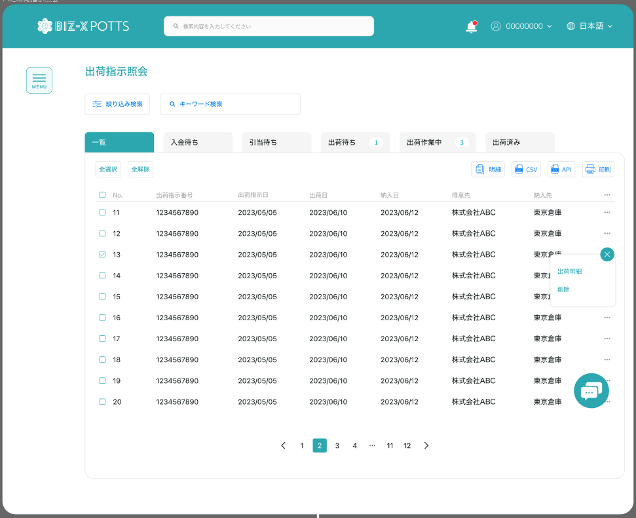

受払照会

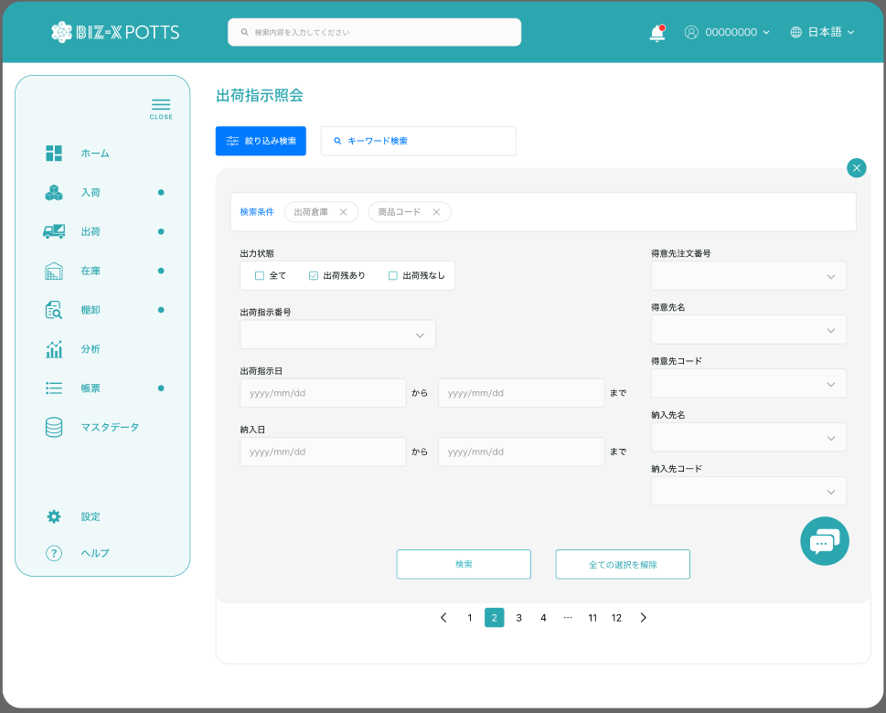

受払照会

 |  |  |  |  | 具体项目参照
 |  |  |  |  | 【画面項目定義】

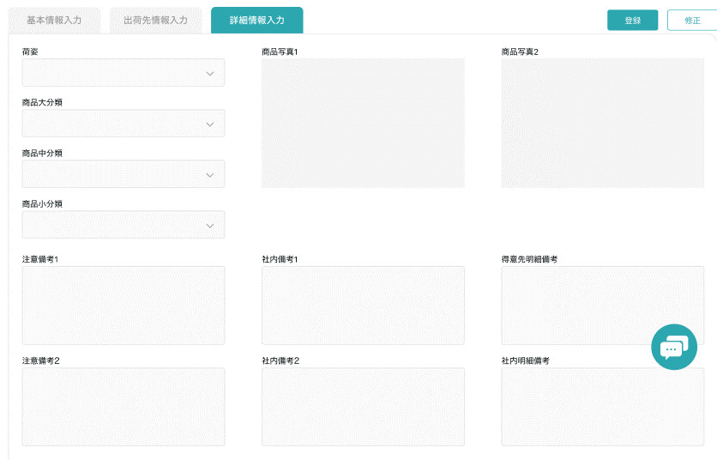
戻る

画面 (SP)
機能設計書 |  | システム名 | プロジェクト名 | 登録日付 | 更新日付
 |  | Biz-X POTTS
画面レイアウト |  | サブシステム名 | 機能名名 | 登録担当者 | 更新担当者
 |  | 在庫 | 受払照会

 | 画面レイアウト

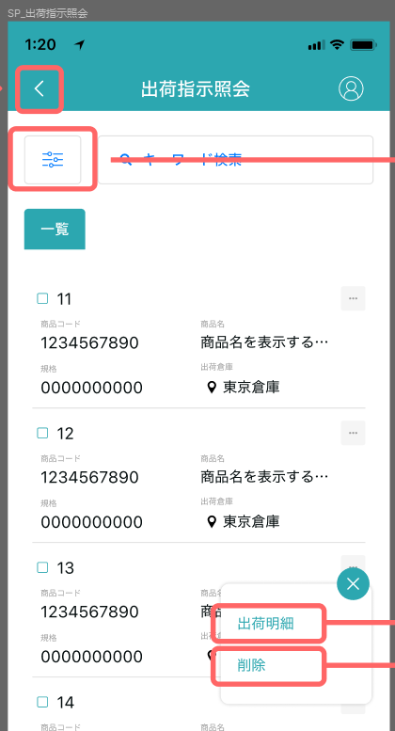
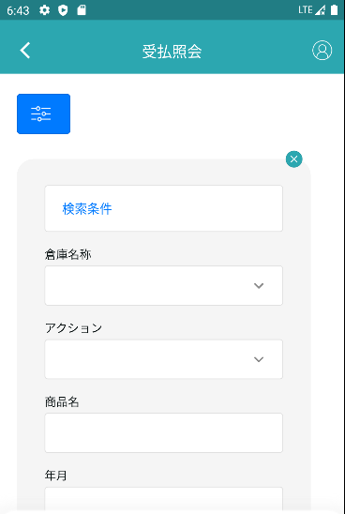

受払照会

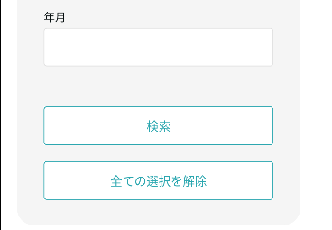
 |  |  |  |  |  |  | 具体项目参照
 |  |  |  |  |  |  | 【画面項目定義】

明细

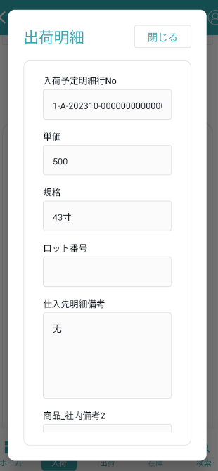

 |  |  |  |  |  | 具体项目参照
 |  |  |  |  |  | 【画面項目定義】

画面項目定義 (SP)
機能設計書 |  |  | システム名 |  |  |  | プロジェクト名 |  |  |  |  |  | 登録日付 |  |  | 更新日付
 |  |  | Biz-X POTTS
画面項目定義 |  |  | サブシステム名 |  |  |  | 機能名名 |  |  |  |  |  | 登録担当者 |  |  | 更新担当者
 |  |  | 在庫 |  |  |  | 受払照会

PC端参照
No | 項目名 | ID | 種類 | 属性 | DB 桁数 | 画面 桁数 | IO | タブ | 必須 | 表示 | 配置 | IME | ref | chk | 書式 |  | 概要 | 登録時仕様 |  | 更新時仕様
 |  |  |  |  |  |  |  |  |  |  |  |  |  |  |  |  |  | 取得元 | 仕様 | 取得元 （照会/削除も同様） | 仕様

 | 検索条件
 | 倉庫名称 |  |  |  |  |  |  |  |  |  |  |  |  |  |  |  | 下拉框 | mtb_warehouse(倉庫マスタ) | 倉庫名称
 | アクション |  |  |  |  |  |  |  |  |  |  |  |  |  |  |  | 下拉框 | mtb_action(アクション) | アクション名称
 | 商品名 |  |  |  |  |  |  |  |  |  |  |  |  |  |  |  |  | mtb_product(商品マスタ) | 商品_名称
 | 年月 |  |  |  |  |  |  |  |  |  |  |  |  |  |  |  | 日期选择框 | dtb_store_history(受払明細) | 年月
 | 受払照会一覧
 | ID |  |  |  |  |  |  |  |  |  |  |  |  |  |  |  |  | dtb_store_history(受払明細) | ID
 | 倉庫名 |  |  |  |  |  |  |  |  |  |  |  |  |  |  |  |  | mtb_warehouse(倉庫マスタ) | 倉庫名称
 | 年月 |  |  |  |  |  |  |  |  |  |  |  |  |  |  |  |  | dtb_store_history(受払明細) | 年月
 | 商品コード |  |  |  |  |  |  |  |  |  |  |  |  |  |  |  |  | mtb_product(商品マスタ) | 商品コード
 | 商品名 |  |  |  |  |  |  |  |  |  |  |  |  |  |  |  |  | mtb_product(商品マスタ) | 商品_名称
 | ロケーションコード |  |  |  |  |  |  |  |  |  |  |  |  |  |  |  |  | mtb_location(ロケーションマスタ) | ロケーションコード
 | 入/出庫数 |  |  |  |  |  |  |  |  |  |  |  |  |  |  |  |  | dtb_store_history(受払明細) | 入/出庫数
 | アクション |  |  |  |  |  |  |  |  |  |  |  |  |  |  |  |  | mtb_action(アクション) | アクション名称
 | 受払詳細
 | 倉庫名 |  |  |  |  |  |  |  |  |  |  |  |  |  |  |  |  | mtb_warehouse(倉庫マスタ) | 倉庫名称
 | 年月 |  |  |  |  |  |  |  |  |  |  |  |  |  |  |  |  | dtb_store_history(受払明細) | 年月
 | 商品コード |  |  |  |  |  |  |  |  |  |  |  |  |  |  |  |  | mtb_product(商品マスタ) | 商品コード
 | 商品名 |  |  |  |  |  |  |  |  |  |  |  |  |  |  |  |  | mtb_product(商品マスタ) | 商品_名称
 | ロケーションコード |  |  |  |  |  |  |  |  |  |  |  |  |  |  |  |  | mtb_location(ロケーションマスタ) | ロケーションコード
 | 入/出荷明細行no |  |  |  |  |  |  |  |  |  |  |  |  |  |  |  |  | dtb_store_history(受払明細) | 入/出荷明細行no
 | 入/出荷予定区分 |  |  |  |  |  |  |  |  |  |  |  |  |  |  |  |  | dtb_store_history(受払明細) | 入/出荷予定区分
 | 入/出庫数 |  |  |  |  |  |  |  |  |  |  |  |  |  |  |  |  | dtb_store_history(受払明細) | 入/出庫数
 | 入出庫区分 |  |  |  |  |  |  |  |  |  |  |  |  |  |  |  |  | dtb_store_history(受払明細) | 入出庫区分
 | アクション |  |  |  |  |  |  |  |  |  |  |  |  |  |  |  |  | mtb_action(アクション) | アクション名称
 | 社内備考１ |  |  |  |  |  |  |  |  |  |  |  |  |  |  |  |  | dtb_store_history(受払明細) | 社内備考１
 | 社内備考2 |  |  |  |  |  |  |  |  |  |  |  |  |  |  |  |  | dtb_store_history(受払明細) | 社内備考2
 | 登録時間 |  |  |  |  |  |  |  |  |  |  |  |  |  |  |  |  | dtb_store_history(受払明細) | 登録日時

イベント仕様 (SP)
機能設計書 |  |  | システム名 |  | プロジェクト名 | 登録日付 |  | 更新日付
 |  |  | Biz-X POTTS
イベント仕様 |  |  | サブシステム名 |  | 機能名名 | 登録担当者 |  | 更新担当者
 |  |  | 在庫 |  | 受払照会

PC端参照
No | 対象 | イベント |  | 処理内容 |  |  | 備考
 |  | 初期化 |  | 做成仓库名称下拉框数据 检索表mtb_warehouse(倉庫マスタ) 检索条件：【会社_ID】=登陆者的会社ID 做成アクション下拉框检索表mtb_action(アクション)
 |  | 检索 |  | 根据输入的检索条件进行检索 检索表检索表dtb_store_history(受払明細) left join mtb_location(ロケーションマスタ) left join mtb_warehouse(倉庫マスタ) left join mtb_product(商品マスタ) 检索条件： 【倉庫名称】like 入力的【倉庫名称】 【年月】= 入力的【年月】 【商品_名称】like 入力的【商品名】 【アクション区分】= 入力的【アクション】关联的id 【会社_ID】= 登陆者的会社ID 检索结果展示在一览中 |  |  | 关联表：mtb_warehouse(倉庫マスタ) mtb_location(ロケーションマスタ) mtb_product(商品マスタ)
 |  | 全选择/全解除 |  | 点击按钮可以全选择/全解除当前页表中所有数据
 |  | 印刷 |  | 根据页面选择的数据，打印受払一覧 |  |  | 等待样式
 | table一览行数据 | 明细 |  | 根据选中的数据弹窗详细信息弹窗 *只是数据查看页面。右侧点击关闭按钮返回

